关系图
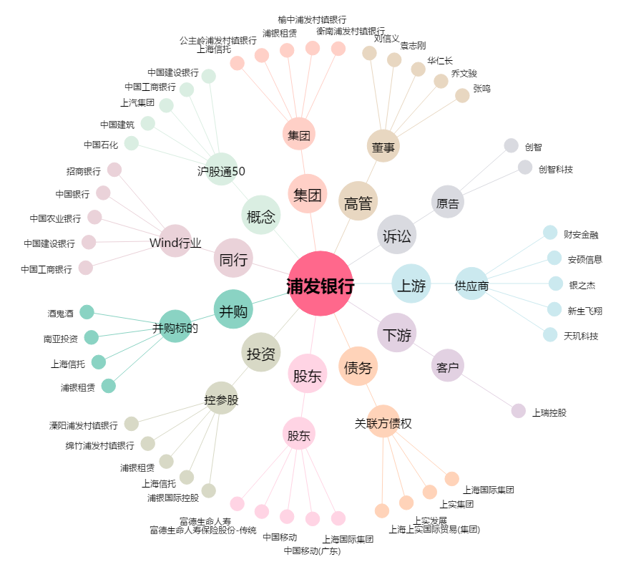
浦发银行[600000.SH] - 关系概览图

